Лист1
ПРАЙС - ЛИСТ НА СВЕТОДИОДНЫЕ ЗНАКИ |  |  | ООО "ДорЗнаки"
 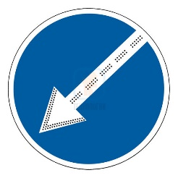 | СИД №1 щит 700х700 мм Диаметр 700 мм Знак дорожный 4.2.1; 4.2.2 | 7,770 ₽ | 141013 , г. Мытищи, ул. Силикатная,36 т. +7 (999) 847 08 25 info@dor-znaki.ru dorznaki.06@gmail.com www.dor-znaki.ru

 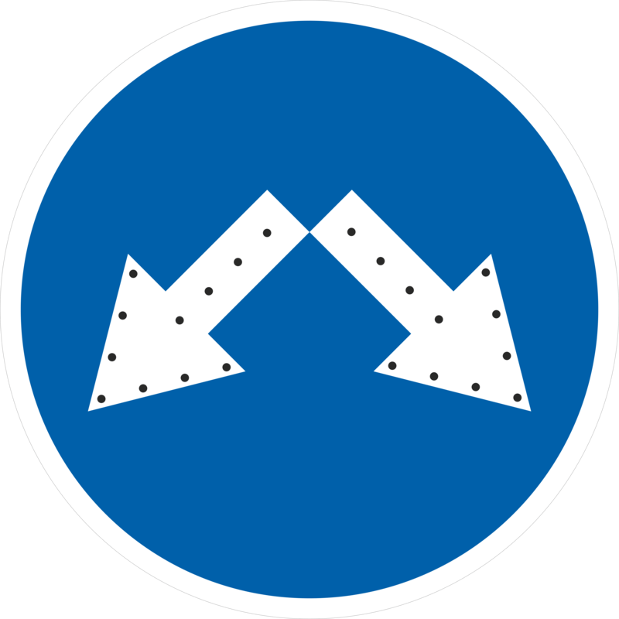 | СИД №2 щит 700х700 мм Диаметр 700 мм Знак дорожный 4.2.3 | 8,935 ₽

 | СИД №3 щит 900х900 мм Диаметр 900 мм Знак дорожный 4.2.1; 4.2.2 | 9,590 ₽

 | СИД №4 щит 900Х900 мм Диаметр 900 мм Знак дорожный 4.2.3 | 10,401 ₽

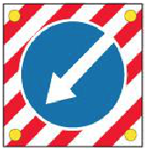 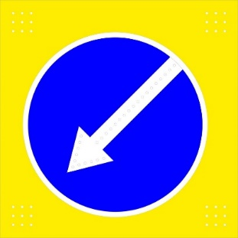 | СИД №5 щит 1000х1000 мм Диаметр 900 мм Знак дорожный 4.2,1; 4,2,2 Стробоскопы - 4 шт. | 16,500 ₽

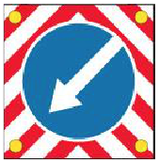 | СИД №6 щит 1000х1000 мм Диаметр 900 мм Знак дорожный 4.2.1; 4.2.2 Стробоскопы - 4 шт. | 16,831 ₽

 | СИД №7 щит 1000х1000 мм Диаметр 900 мм Знак дорожный 4.2.3; Стробоскопы - 4 шт. | 22,056 ₽

 | СИД №8 щит 1200х1200 мм Диаметр 1200 мм Знак дорожный 4.2.1; 4.2.2 Стрелка стационарная Стробоскопы - 4 шт. | 19,682 ₽

 | СИД №10 щит 1200х1200 мм Диаметр 1200 мм Знак дорожный 4.2.3 Стробоскопы - 4 шт. | 23,961 ₽

